상품제안서
네이쳐 접이식 알루미늄 등산스틱 | 상품코드: S33324

 |  |  |  |  |  |  | 02-713-8555 | www.synergygift.co.kr
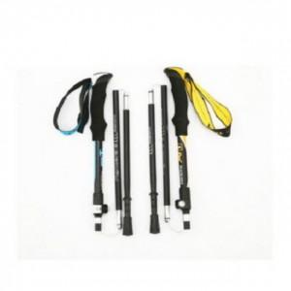

【상세/제작정보】

【인쇄/포장옵션】 | 실크 / OPP(비닐)

【공급단가】 | 수량 | 30~ | 100~ | 500~ | 1,000~ | 2,000~
*VAT별도 | 단가 | 23,490원 | 22,620원 | 21,750원 | 20,880원 | 20,350원

【상품 URL】 | https://www.synergygift.co.kr:443/src/goods_detail.php?gdno=33324

